Jordtype
Jordtype |  |  | Udover TS, er der udelukkende benyttet standard jordtypeparametre
 | Umættet/mættet zone: | Parameter -> | rs | n | TS | w | qw | qa | rb | Sw | Advarsler / bemærkninger
 | Ingen | Enhed -> | kg TS/Lp | (Lv+Ll)/Lt | (%) | kg vand/kg TS | Lv/Lt | Ll/Lt | kg TS/Lt | Lv/(Lv+Ll) | rs (2,4-2,8)
 | Jordtype: |  | (Mp/Vp) | [(Vv+Vl)/Vt] | (Mp/Mtot*100) | (Mv/Mp) | (Vv/Vt) | (Vl/Vt) | (Mp/Vt) | [Vv/(Vv+Vl)] | n (0,2-0,5)
 | Ingen | Værdier fra jordtype -> | #N/A | #N/A | 100.0 |  |  |  |  |  | TS (60-95%)
 | Jordtypevalg mangler | Egne værdier -> |  |  |  |  |  |  |  |  | w (0,05-0,5)
 |  | Benyttede værdier -> | #N/A | #N/A | 100.0 | 0.00 | #N/A | #N/A | #N/A | #N/A | qa (>0,02 i UZ)

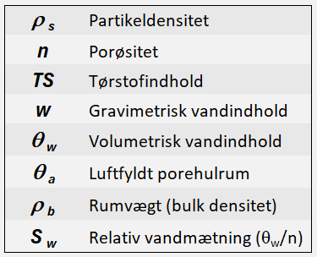
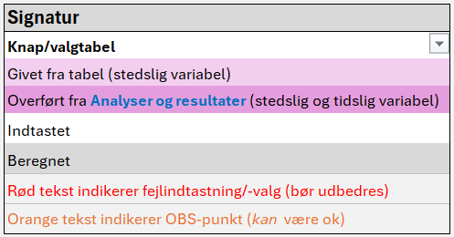
 |  |  |  | Værdi | Enhed
 | Enhedsvolumen/totalvolumen |  | (Vt) | 1.00 | Lt
 | Volumetrisk vandindhold (rel. volumenandel vand) |  | qw (Vv) | #N/A | Lv/Lt |  |  | Estimering af Aia
 | Luftfyldt porehulrum (rel. volumenandel luft) |  | qa (Vl) | #N/A | Ll/Lt |  | Egen | NBET | d50
 | Rel. volumenandel partikler |  | (Vp) | #N/A | Lp/Lt |  | værdi | (m2/g) | (cm)
 | Porøsitet |  | n (Vv+Vl/Vt) | #N/A | (Lv+Ll)/Lt
 | Luft-vand grænsefladeareal |  | (Aia) | 0 | cm2ia/cm3tot |  | Aia |  |  | (cm-1)
 | Masse af partikler |  | (Mp) | #N/A | kg TS |  | Bruges | Nej | Nej |  | Bemærkninger
 | Masse af vand |  | (Mv) | #N/A | kg vand

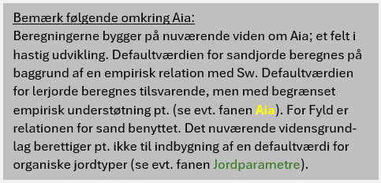
 | Lokalitetsnavn:
 | Sagsnr.: |  | Lok.nr.:
 | Prøve / boring: |  | Dybde:
 | Firma: |  | Udført af:
 | Dato: | 10/13/25
 |  |  |  |  |  |  |  |  |  |  |  | PFASen (Ver. 2.4) - 2025-10-09

PieCharts1
Koncentration - porevand (Cw)
PFBA | 0.0E+00
PFPeA | 0.0E+00
PFHxA | 0.0E+00
PFHpA | 0.0E+00
PFOA | 0.0E+00
PFNA | 0.0E+00
PFDA | 0.0E+00
PFUnDA | 0.0E+00
PFDoDA | 0.0E+00
PFTrDA | 0.0E+00
PFBS | 0.0E+00
PFPeS | 0.0E+00
PFHxS | 0.0E+00
PFHpS | 0.0E+00
PFOS | 0.0E+00
PFNS | 0.0E+00
PFDS | 0.0E+00
PFUnDS | 0.0E+00
PFDoDS | 0.0E+00
PFTrDS | 0.0E+00
6:2 FTS | 0.0E+00
PFOSA | 0.0E+00

 |  |  |  |  |  | Cw
 |  |  |  | Komponent | # C-atomer | (ng/L)
 |  |  |  | PFBA | 3
 |  |  |  | PFPeA | 4
 |  |  |  | PFHxA | 5
 |  |  |  | PFHpA | 6
 |  |  |  | PFOA | 7
 |  |  |  | PFNA | 8
 |  |  |  | PFDA | 9
 |  |  |  | PFUnDA | 10
 |  |  |  | PFDoDA | 11
 |  |  |  | PFTrDA | 12
 |  |  |  | PFBS | 4
 |  |  |  | PFPeS | 5
 |  |  |  | PFHxS | 6
 |  |  |  | PFHpS | 7
 |  |  |  | PFOS | 8
 |  |  |  | PFNS | 9
 |  |  |  | PFDS | 10
 |  |  |  | PFUnDS | 11
 |  |  |  | PFDoDS | 12
 |  |  |  | PFTrDS | 13
 |  |  |  | 6:2 FTS | 6
 |  |  |  | PFOSA | 8
 |  |  |  | PFAS4
 |  |  |  | PFAS22
 |  |  |  |  |  | Indgår i PFAS4

Koncentration - jord
PFBA | 0.0E+00
PFPeA | 0.0E+00
PFHxA | 0.0E+00
PFHpA | 0.0E+00
PFOA | 0.0E+00
PFNA | 0.0E+00
PFDA | 0.0E+00
PFUnDA | 0.0E+00
PFDoDA | 0.0E+00
PFTrDA | 0.0E+00
PFBS | 0.0E+00
PFPeS | 0.0E+00
PFHxS | 0.0E+00
PFHpS | 0.0E+00
PFOS | 0.0E+00
PFNS | 0.0E+00
PFDS | 0.0E+00
PFUnDS | 0.0E+00
PFDoDS | 0.0E+00
PFTrDS | 0.0E+00
6:2 FTS | 0.0E+00
PFOSA | 0.0E+00

 |  |  |  |  |  | Cs
 |  |  |  | Komponent | # C-atomer | (µg/kg TS)
 |  |  |  | PFBA | 3
 |  |  |  | PFPeA | 4
 |  |  |  | PFHxA | 5
 |  |  |  | PFHpA | 6
 |  |  |  | PFOA | 7
 |  |  |  | PFNA | 8
 |  |  |  | PFDA | 9
 |  |  |  | PFUnDA | 10
 |  |  |  | PFDoDA | 11
 |  |  |  | PFTrDA | 12
 |  |  |  | PFBS | 4
 |  |  |  | PFPeS | 5
 |  |  |  | PFHxS | 6
 |  |  |  | PFHpS | 7
 |  |  |  | PFOS | 8
 |  |  |  | PFNS | 9
 |  |  |  | PFDS | 10
 |  |  |  | PFUnDS | 11
 |  |  |  | PFDoDS | 12
 |  |  |  | PFTrDS | 13
 |  |  |  | 6:2 FTS | 6
 |  |  |  | PFOSA | 8
 |  |  |  | PFAS4
 |  |  |  | PFAS22
 |  |  |  |  |  | Indgår i PFAS4

Koncentration - luft-vand grænseflade
PFBA | 0.0E+00
PFPeA | 0.0E+00
PFHxA | 0.0E+00
PFHpA | 0.0E+00
PFOA | 0.0E+00
PFNA | 0.0E+00
PFDA | 0.0E+00
PFUnDA | 0.0E+00
PFDoDA | 0.0E+00
PFTrDA | 0.0E+00
PFBS | 0.0E+00
PFPeS | 0.0E+00
PFHxS | 0.0E+00
PFHpS | 0.0E+00
PFOS | 0.0E+00
PFNS | 0.0E+00
PFDS | 0.0E+00
PFUnDS | 0.0E+00
PFDoDS | 0.0E+00
PFTrDS | 0.0E+00
6:2 FTS | 0.0E+00
PFOSA | 0.0E+00

 |  |  |  |  |  | Cia
 |  |  |  | Komponent | # C-atomer | (µg/dm2)
 |  |  |  | PFBA | 3
 |  |  |  | PFPeA | 4
 |  |  |  | PFHxA | 5
 |  |  |  | PFHpA | 6
 |  |  |  | PFOA | 7
 |  |  |  | PFNA | 8
 |  |  |  | PFDA | 9
 |  |  |  | PFUnDA | 10
 |  |  |  | PFDoDA | 11
 |  |  |  | PFTrDA | 12
 |  |  |  | PFBS | 4
 |  |  |  | PFPeS | 5
 |  |  |  | PFHxS | 6
 |  |  |  | PFHpS | 7
 |  |  |  | PFOS | 8
 |  |  |  | PFNS | 9
 |  |  |  | PFDS | 10
 |  |  |  | PFUnDS | 11
 |  |  |  | PFDoDS | 12
 |  |  |  | PFTrDS | 13
 |  |  |  | 6:2 FTS | 6
 |  |  |  | PFOSA | 8
 |  |  |  | PFAS4
 |  |  |  | PFAS22
 |  |  |  |  |  | Indgår i PFAS4

Lokalitetsnavn: |  |  | OBS: Der er fejl i jordtypevalg (i fanen Jordtype).
Sagsnr.: |  | Lok.nr.:
Prøve / boring: |  | Dybde:
Firma: |  | Udført af:
Dato: | 10/13/25

 |  |  |  |  |  | PFASen (Ver. 2.4) - 2025-10-09

PieCharts2
PFBA (C3)
Vand | 0.0%
Jord | 0.0%
Luft-vand grænse | 0.0%
PFBS (C4)
Vand | 0.0%
Jord | 0.0%
Luft-vand grænse | 0.0%
PFPeA (C4)
Vand | 0.0%
Jord | 0.0%
Luft-vand grænse | 0.0%
PFHxA (C5)
Vand | 0.0%
Jord | 0.0%
Luft-vand grænse | 0.0%
PFPeS (C5)
Vand | 0.0%
Jord | 0.0%
Luft-vand grænse | 0.0%
PFHpA (C6)
Vand | 0.0%
Jord | 0.0%
Luft-vand grænse | 0.0%

PFHxS (C6)
Vand | 0.0%
Jord | 0.0%
Luft-vand grænse | 0.0%
6:2 FTS (C6)
Vand | 0.0%
Jord | 0.0%
Luft-vand grænse | 0.0%
PFOA (C7)
Vand | 0.0%
Jord | 0.0%
Luft-vand grænse | 0.0%
PFHpS (C7)
Vand | 0.0%
Jord | 0.0%
Luft-vand grænse | 0.0%
PFOSA (C8)
Vand | 0.0%
Jord | 0.0%
Luft-vand grænse | 0.0%
PFNA (C8)
Vand | 0.0%
Jord | 0.0%
Luft-vand grænse | 0.0%

PFOS (C8)
Vand | 0.0%
Jord | 0.0%
Luft-vand grænse | 0.0%
PFDA (C9)
Vand | 0.0%
Jord | 0.0%
Luft-vand grænse | 0.0%
PFNS (C9)
Vand | 0.0%
Jord | 0.0%
Luft-vand grænse | 0.0%
PFDS (C10)
Vand | 0.0%
Jord | 0.0%
Luft-vand grænse | 0.0%
PFUnDA (C10)
Vand | 0.0%
Jord | 0.0%
Luft-vand grænse | 0.0%
PFDoDA (C11)
Vand | 0.0%
Jord | 0.0%
Luft-vand grænse | 0.0%

PFUnDS (C11)
Vand | 0.0%
Jord | 0.0%
Luft-vand grænse | 0.0%
PFDoDS (C12)
Vand | 0.0%
Jord | 0.0%
Luft-vand grænse | 0.0%
PFTrDA (C12)
Vand | 0.0%
Jord | 0.0%
Luft-vand grænse | 0.0%
PFTrDS (C13)
Vand | 0.0%
Jord | 0.0%
Luft-vand grænse | 0.0%
Blå skrift: Indgår i PFAS4
 |  | OBS: Der er fejl i jordtypevalg (i fanen Jordtype).

 | Lokalitetsnavn:
 | Sagsnr.: |  |  | Lok.nr.:
 | Prøve / boring: |  |  | Dybde:
 | Firma: |  |  | Udført af:
 | Dato: |  | 10/13/25

 |  |  |  |  | PFASen (Ver. 2.4) - 2025-10-09

Forklaring (Ct vs. Cs)
Hvad er forskellen på jordkoncentration, Ct, og sorberet koncentration, Cs?

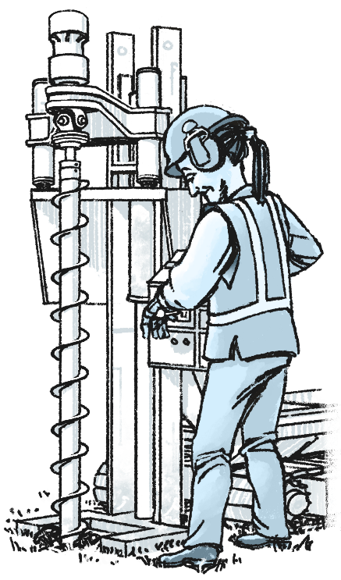
 | Ct er den jordkoncentration, der oplyses af laboratoriet ved analyse af en jordprøve.
 | Ct er den jordkoncentration, der kan sammenlignes med Miljøstyrelsens jordkvalitetskriterier.
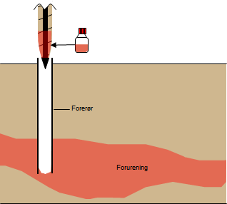

C_{t}

 |  |  | Ct er den totale stofmængde i en jordprøve (fordelt på partikler, porevand og luft-vand grænseflade).
 |  |  | Ct har enheden [µg/kg TS] (masse i alle faser, normeret til kg TS i jordprøven).

 | I den umættede zone (UZ) er den totale stofmængde fordelt på partikler, porevand og vand-luft grænsefladen.
 | I den mættede zone (MZ) er den totale stofmængde fordelt på partikler og grundvand.
 | PFASen beregner den teoretiske fordeling af den totale stofmængde imellem de forskellige faser i jorden.

 | Fordelingen afhænger af jordtype (relative volumenandele vand, jord og luft i jordprøven) og PFAS-forbindelse (fysisk-kemiske egenskaber).
 | Den relative fordeling af hver PFAS-forbindelse beregnes for et enhedsvolumen på 1 L:
 |  | Cs [µg/kg TS] er sorberet koncentration (masse sorberet til jordpartiklerne pr. kg TS i enhedsvoluminet).
 |  | Cw [ng/L] er koncentrationen i vandfasen (masse opløst stof pr. L vand i enhedsvoluminet).
 |  | Cia [µg/dm2] er koncentrationen relateret til luft-vand grænsefladen (masse stof pr. dm2 grænsefladeareal i enhedsvoluminet).
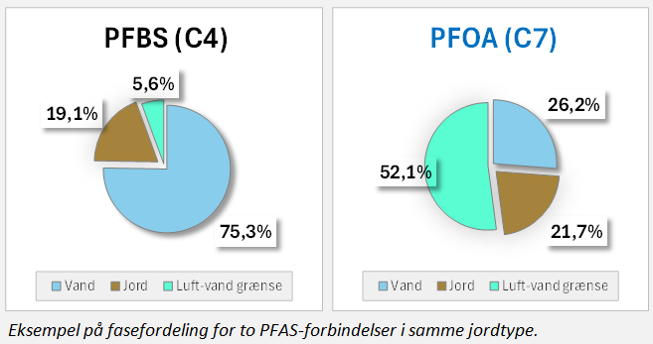
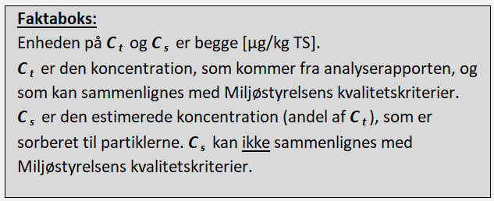

 |  |  |  | PFASen (Ver. 2.4) - 2025-10-09

Kia
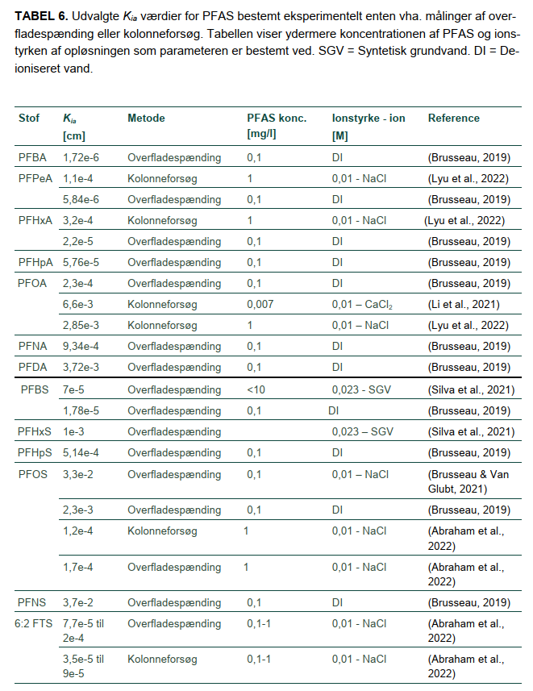

127 | 2.06E-05 | 1.04E-04 | 4.06E-06
162 | 9.51E-05 | 5.65E-04 | 1.60E-05
155 | 7.00E-05 | 4.03E-04 | 1.22E-05
182 | 2.28E-04 | 1.49E-03 | 3.50E-05
190 | 3.24E-04 | 2.19E-03 | 4.79E-05
210 | 7.76E-04 | 5.75E-03 | 1.05E-04
217 | 1.05E-03 | 8.07E-03 | 1.38E-04
250 | 4.47E-03 | 3.98E-02 | 5.01E-04
237 | 2.53E-03 | 2.12E-02 | 3.01E-04
245 | 3.59E-03 | 3.13E-02 | 4.12E-04
278 | 1.52E-02 | 1.54E-01 | 1.50E-03
265 | 8.61E-03 | 8.22E-02 | 9.02E-04
272 | 1.17E-02 | 1.15E-01 | 1.19E-03
292 | 2.81E-02 | 3.03E-01 | 2.59E-03
300 | 3.98E-02 | 4.47E-01 | 3.55E-03
327 | 1.30E-01 | 1.65E+00 | 1.02E-02
320 | 9.55E-02 | 1.17E+00 | 7.76E-03
347 | 3.11E-01 | 4.34E+00 | 2.23E-02
354 | 4.23E-01 | 6.08E+00 | 2.94E-02
382 | 1.44E+00 | 2.36E+01 | 8.79E-02
375 | 1.06E+00 | 1.68E+01 | 6.68E-02
409 | 4.69E+00 | 8.69E+01 | 2.53E-01

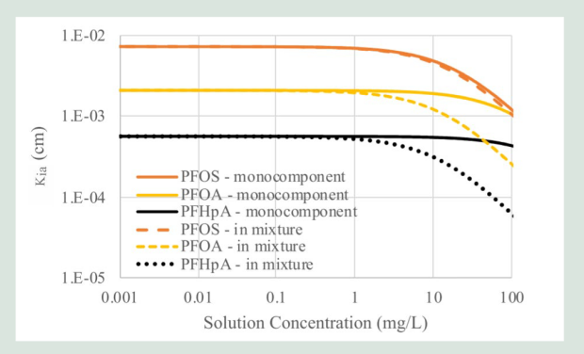

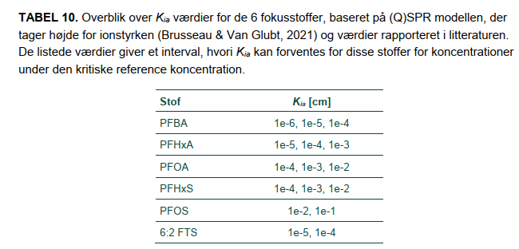

PFASen (Ver. 2.4) - 2025-10-09

Aia
Nedenstående er fra: | Nedenstående er databehandling udført af DTU og DMR ifm. udarbejdelse af PFASen:


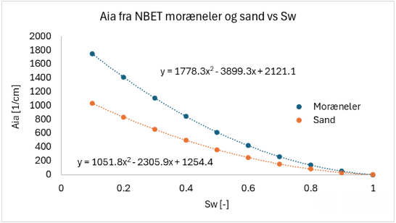

Formel2:

Formel1:

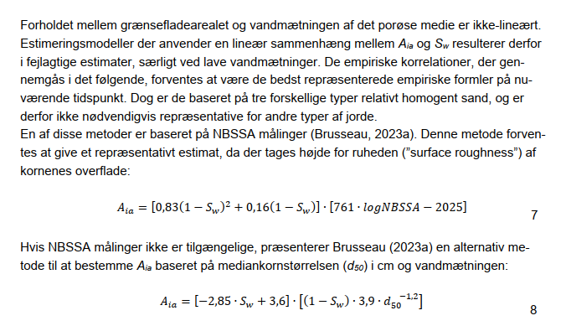

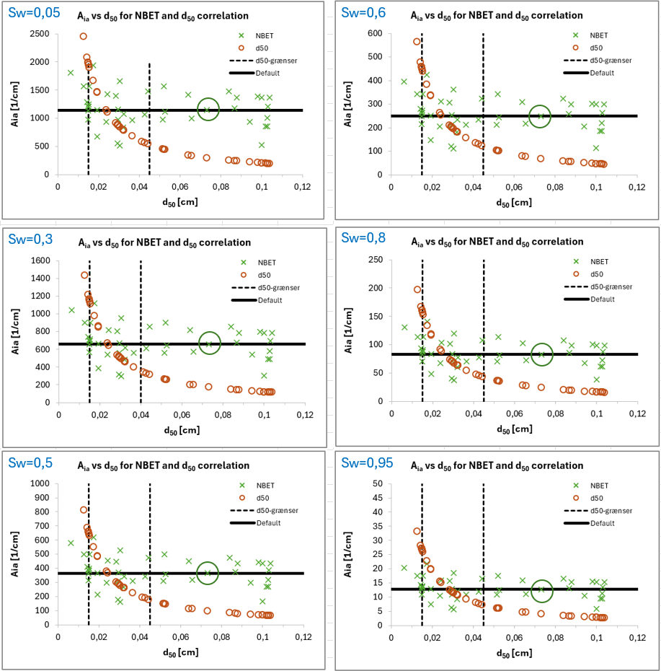

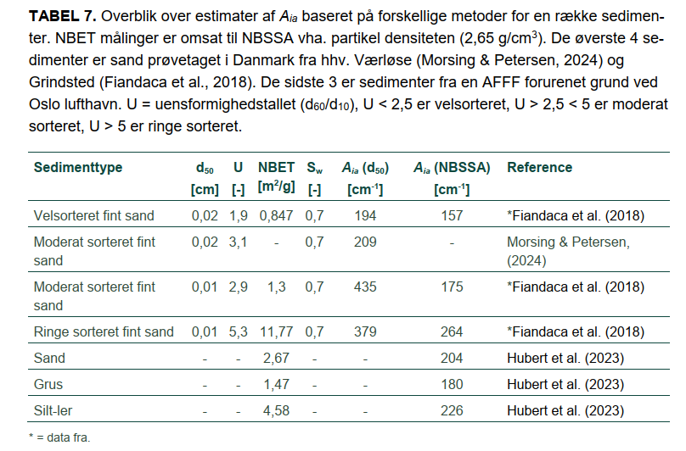

2,5 < U < 5

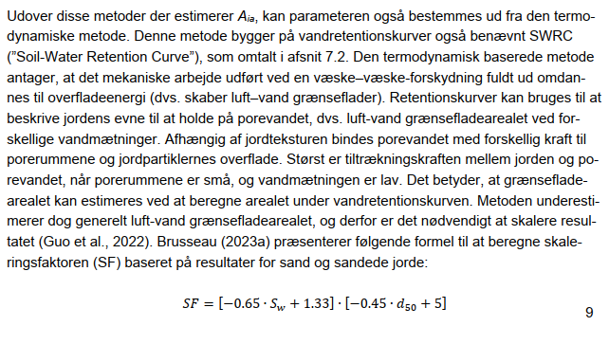

 |  | PFASen (Ver. 2.4) - 2025-10-09

